상품제안서
샌디스크 SDDDC3 C타입 OTG GO USB 3.0 | 상품코드: S00876

 |  |  |  |  |  |  | 02-713-8555 | www.synergygift.co.kr
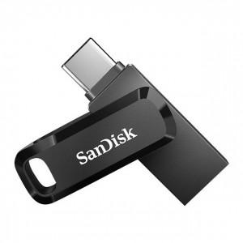

【상세/제작정보】

【인쇄/포장옵션】 | 레이저 / 포장지포장

【공급단가】 | 수량 | 50~ | 100~ | 500~ | 1,000~ | 3,000~
*VAT별도 | 32G | 20,560원 | 20,070원 | 19,250원 | 18,750원 | 18,260원
 | 64G | 25,000원 | 24,400원 | 23,400원 | 22,800원 | 22,200원
 | 128G | 37,040원 | 36,150원 | 34,670원 | 33,780원 | 32,890원
 | 256G | 67,270원 | 65,650원 | 62,960원 | 61,350원 | 59,730원

【상품 URL】 | https://www.synergygift.co.kr:443/src/goods_detail.php?gdno=17569

